EBITDA
RATIOS FINANCIEROS

RATIOS FINANCIEROS | III TRIMESTRE 2021 | III TRIMESTRE 2020 | FÓRMULA | SIGNIFICADO

EBITDA | $ 291.58 | $ 45.37 | Utilidad neta + Imp Renta + Depreciación + Financieros netos + Otros ingresos y gastos + Diferencia de cambio | Beneficios económicos generados por las actividades operativas de la empresa

Margen EBITDA | 10% | 2% | EBITDA | Margen de los beneficios generados respecto a los ingresos totales
 |  |  | Ingresos totales

EBITDA- MARGEN EBITDA %
 | EBITDA | Autonomía | Margen EBITDA
III TRIMESTRE 2021 | $ 291.58 |  | 10%
III TRIMESTRE 2020 | $ 45.37 |  | 2%

Análisis financiero
RATIOS FINANCIEROS

RATIOS FINANCIEROS | III TRIMESTRE 2021 | III TRIMESTRE 2020 | FÓRMULA | SIGNIFICADO

Prueba Ácida | $ 0.43 | $ 0.29 | Activo disponible más realizable | Capacidad para atender las obligaciones de corto plazo con los activos de mayor liquidez.
 |  |  | Activo corriente

Liquidez General | $ 0.78 | $ 0.48 | Activo corriente | Capacidad para hacer frente a las obligaciones de corto plazo basándose en la realización del activo corriente
 |  |  | Pasivo corriente

Endeudamiento Patrimonial | $ 3.66 | $ 2.91 | Pasivo total | Nivel de endeudamiento que tiene la empresa respecto a su patrimonio neto.
 |  |  | Patrimonio

Endeudamiento Activo Total | $ 0.79 | $ 0.74 | Pasivo total | Mide los recursos de la empresa que son financiados por terceros (deuda).
 |  |  | Activo total

INDICES DE LIQUIDEZ
 | Prueba Ácida | Liquidez General | Autonomía
III TRIMESTRE 2021 | $ 0.43 | $ 0.78
III TRIMESTRE 2020 | $ 0.29 | $ 0.48
INDICES DE SOLVENCIA

Análisis de Gestión
RATIOS FINANCIEROS

RATIOS DE GESTIÓN | I TRIMESTRE 2023 | I TRIMESTRE 2022 | Fórmula | Significado

Rotación de activo total | 0.15 | 0.5 | Ventas netas | Relación entre las ventas generadas respecto a la inversión realizada
 |  |  | Activo total

Rotación de existencias | 84 | 57 | N° dias periodo | Días promedio en que las existencias permanecen en el inventario hasta su venta
 |  |  | (Costo de ventas / Inventario promedio)

Rotación de cuentas por cobrar comerciales | 22 | 15 | N° dias periodo | Días promedio en que las cuentas por cobrar se convierten en efectivo
 |  |  | (Ventas / Ctas por cobrar promedio)

Rotación de cuentas por pagar comerciales | 89 | 72 | N° dias periodo | Días promedio en que las cuentas por pagar generan salida de efectivo
 |  |  | (Compras / Ctas por pagar promedio)

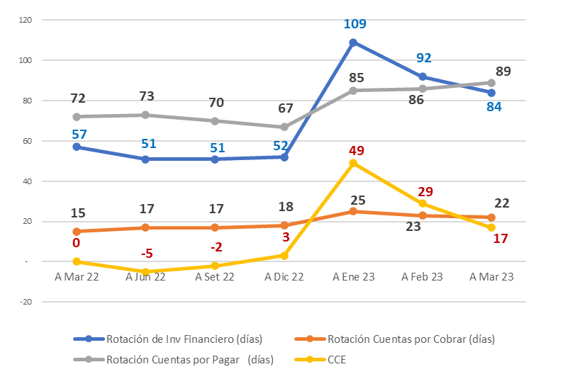
indice de gestión

Análisis de Rentabilidad
RATIOS FINANCIEROS

RATIOS RENTABILIDAD | I TRIMESTRE 2023 | I TRIMESTRE 2022 | Fórmula | Significado

Rentabilidad de ventas netas | 17.3% | 7.7% | Utilidad neta | Rentabilidad generada por las ventas realizadas
 |  |  | Ventas netas

ROE | -6.4% | 5.3% | Utilidad neta | Rendimiento obtenido a favor de los accionistas
 |  |  | Patrimonio

ROA | 1.4% | 0.7% | Utilidad operativa | Rendimiento operativo sobre la inversión
 |  |  | Activo total

indices de rentabilidad

FORMATO 13


PETROPERÚ S.A.
INDICADORES FINANCIEROS TRIMESTRALES

 | CONCEPTO | ÍNDICE | I TRIMESTRE 2023 | I TRIMESTRE 2022

 | ÍNDICES DE LIQUIDEZ
 | Liquidez General | DÓLARES | 0.7 | 0.7
 | Prueba Ácida | DÓLARES | 0.4 | 0.3

 | ÍNDICES DE GESTIÓN
 | Rotación de Activo Total | VECES | 0.1 | 0.2
 | Rotación de Existencias | DÍAS | 84 | 57
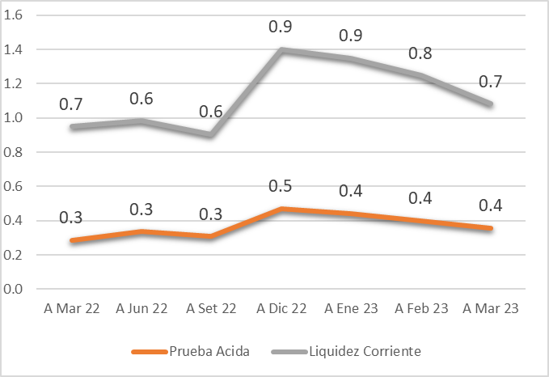
 | Rotación de Cuentas por Cobrar Comerciales | DÍAS | 22 | 15
 | Rotación de Cuentas por Pagar Comerciales | DÍAS | 89 | 72

 | ÍNDICES DE SOLVENCIA
 | Endeudamiento Patrimonial | DÓLARES | 3.0 | 3.5
 | Endeudamiento Activo Total | DÓLARES | 0.7 | 0.8

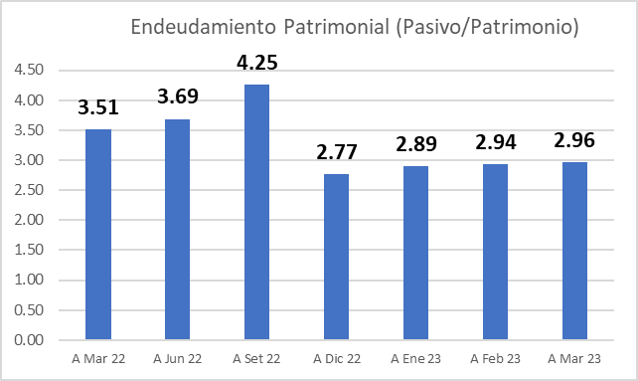
 | ÍNDICES DE RENTABILIDAD
 | Rentabilidad de Ventas Netas | % | -17.3% | 7.7%
 | Rentabilidad Neta del Patrimonio | % | -6.4% | 5.3%

 | EBITDA (1) | MM DÓLARES | (104) | 106

